상품제안서
이노젠 I-cooler Frio 넥밴드 선풍기 풀컬러인쇄 | 상품코드: F24399

 |  |  |  |  |  |  | 02-412-0044 | www.easy1.co.kr
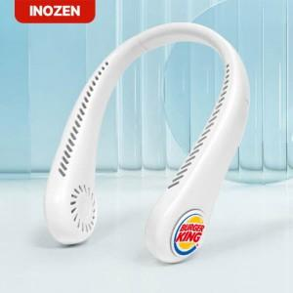

【상세/제작정보】 | - 인쇄 규격 : 원형 35mm -

【인쇄/포장옵션】 | 레이저, 풀칼라 / 포장지포장

【공급단가】 | 수량 | 100~ | 300~ | 500~ | 1,000~ | 3,000~
*VAT별도 | 단가 | 7,440원 | 7,310원 | 7,130원 | 7,000원 | 6,820원

【상품 URL】 | https://dev.easy1.co.kr:443/src/goods_detail.php?gdno=24399

